第二次
工程款支付证书
工程名称 |  | 330国道淳安临岐至临安湍口段改建工程（淳安段）交安施工第S04标段 |  |  |  |  | 建设单位 |  | 淳安县交通发展投资集团有限公司 |  |  |  | ERP编号 |  | 9922 | 档案编号
合同金额 |  | 6,530,785.00 |  |  | 中标时间 | 2018-06-20 | 已提供工程资料 |  | 中标通知书、合同、项目投资协议 |  |  |  | 保存地址 |  |  | 责任单位 |  | 第六大区浙江省
决算金额 |  |  |  |  | 决算时间 |  | 项目部印章 |  |  |  |  |  | 施工人 |  | 周恒泉 | 区域责任人 | 何昌宝 | 省办负责人 | 周恒泉
序号 | 经营填写 |  |  |  |  | 工程填写 | 经营填写 |  |  | 财务填写 | 经营、工程、质安填写 |  | 区域负责人 |  | 申请部门填写财务核对 |  |  | 本次支付 金额 | 剩余款项
 | 到款情况 |  |  |  |  |  | 暂列金 |  |  | 代缴税金 | 其他扣款 |  | 预留款 |  | 成本票
 | 日期 | 工程款金额 | 周转金金额 | 到款银行 | 到款账户 | 完成进度 | 比例 | 金额 | 备注 | 金额 | 金额 | 备注 | 金额 | 备注 | 供货单位 | 剩余合同额 | 成本票额
1 | 2019-01-29 | 1,623,875.00 |  | 330国道S04标项目部 | 1850 1012 0100 9000 4914 |  | 2.0% | 38,709.00 | 按进度款 | 36,962.00 | 500.00 | 2019.10.12外经证 |  |  | 南京天意公路材料有限公司 | 1,094,228.75 | 1,300,446.25 | 1,000,000.00
 | 2019-01-29 | 286,566.00 |  | 330国道S04标工资专户 | 1850 1012 0100 9000 4922 |  | 2.0% | -38,709.00 | 现金交纳 | -36,962.00 | -500.00 | 现金已交 |  |  | 淳安高杰公路工程有限公司 | 1,950,000.00 | 1,699,760.00 | 623,875.00
 | 2019-03-27 |  | 400,000.00 | 徽行太湖路支行 |  |  |  |  |  |  |  |  |  |  | 浙江银龙电力设备制造有限公司 |  | 575,417.00 | 579,862.00
 | 2019-05-20 |  | 179,862.00 |  |  |  |  |  |  |  |  |  |  |  | 淳安县交通工程试验检测中心有限公司 |  | 90,000.00
 | 2019-09-29 |  |  |  |  |  |  |  |  |  |  |  |  |  | 民工工资 |  |  | 286,566.00
2 | 2019-09-29 | 1,019,670.00 |  |  |  |  | 2.0% | 20,393.40 | 按进度款 | 19,412.00
 | 2019-09-30 |  |  |  |  |  |  | -20,394.14 | 现金交纳 | -19,412.00
 | 2019-09-30 |  |  | 淳安农商行千岛湖支行宏山分理处 | 201000190926103 |  |  |  |  |  |  |  |  |  | 淳安高杰公路工程有限公司 | 1,326,125.00 |  | 875,885.00
 | 2019-09-30 |  |  | 淳安县农村信用合作联社营业部 | 201000038877650 |  |  |  |  |  |  |  |  |  | 淳安县交通工程试验检测中心有限公司 | 90,000.00 |  | 90,000.00
 | 2019-09-30 |  | -53,821.00 | 周恒泉交行宁波鄞州支行 | 6222625180000397785
3 | 2020-01-17 | 1,586,001.00 |  | 330国道S04标项目部 | 1850 1012 0100 9000 4914 |  | 2.0% | 31,720.02 | 按进度款 | 32,813.00 | 400.00 | 转账费 |  |  | 南京天意公路材料有限公司-护栏 开户行：江苏溧水农村商业银行群力支行 账号：3201 2407 0120 1000 0298 85 | 1,094,328.75 | 1,300,346.25 | 300,000.00
 |  |  | -526,041.00 | 周恒泉交行宁波鄞州支行 | 6222 6251 8000 0390 000 |  |  | -31,720.02 | 现金交纳 | -32,813.00 | -400.00 | 税金和转账费已转王光如账户 |  |  | 淳安高杰公路工程有限公司-机械租赁 开户行：淳安农商银行千岛湖支行宏山分处理 账号：2010 0019 0926 103 |  | 379,760.00 | 129,560.00
 |  |  |  |  |  |  |  |  |  |  |  |  |  |  | 淳安高杰公路工程有限公司-劳务 开户行：淳安农商银行千岛湖支行宏山分处理 账号：2010 0019 0926 103 |  |  | 543,434.00
 |  |  |  |  |  |  |  |  |  |  |  |  |  |  | 周恒泉-零星材料款退回 开户行：交行宁波鄞州支行 账号：6222 6251 8000 0390 000 |  |  | 86,930.00
合计 |  | 4,516,112.00 | - | - | - | - | - | -0.74 | - | 0 | 0 | - | 0 | - | - | 5554682.50 | 5345729.50 | 4516112 | 0.74
本次结算、支付明细 |  | 应支付金额 |  |  | 1586001.00 |  | 本次支付金额 |  |  |  |  | 小写 | 1,586,001.00
 |  | 已支付金额 |  |  | 0.00 |  |  |  |  |  |  | 大写 | 壹佰伍拾捌万陆仟零壹元整
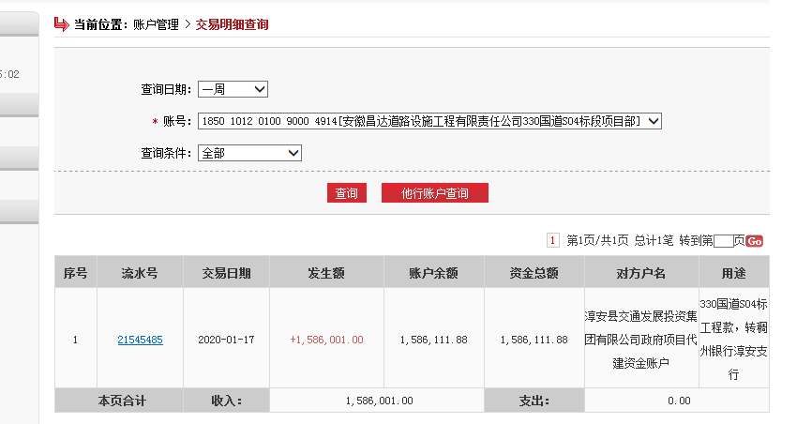
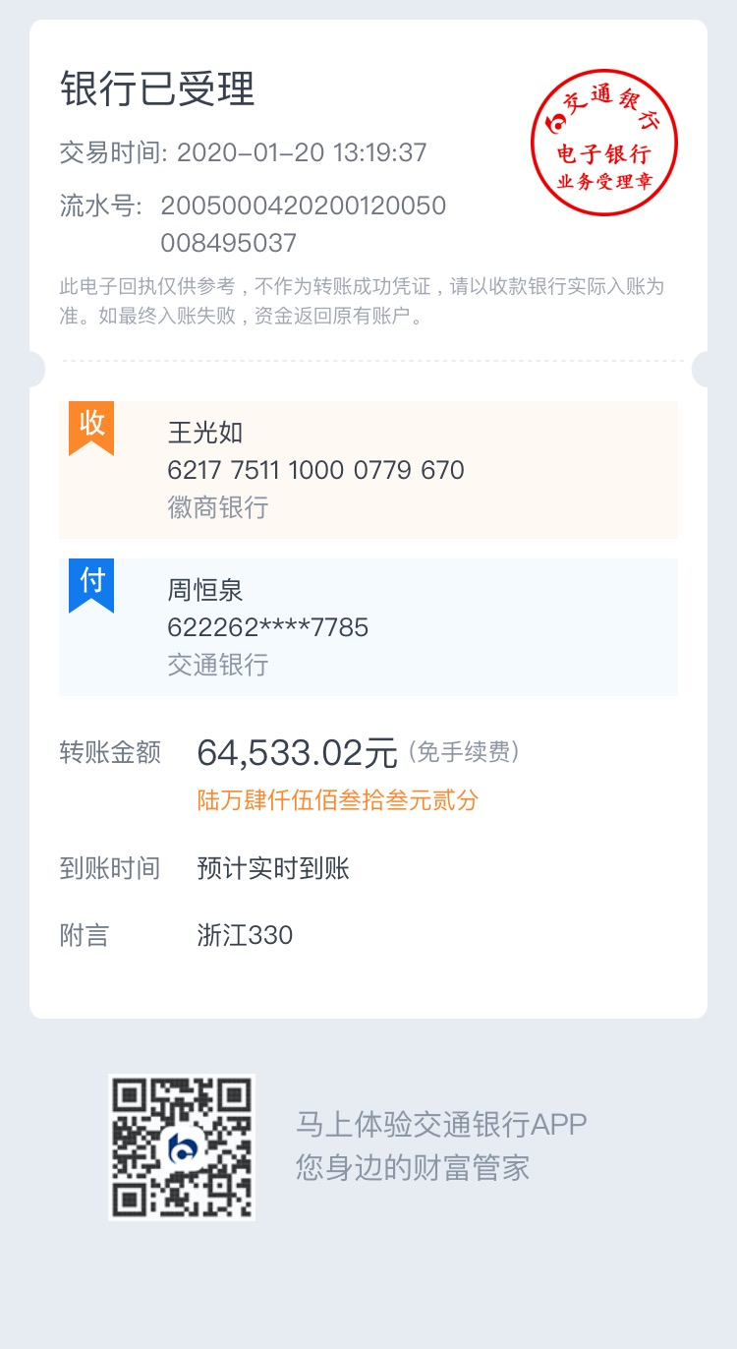
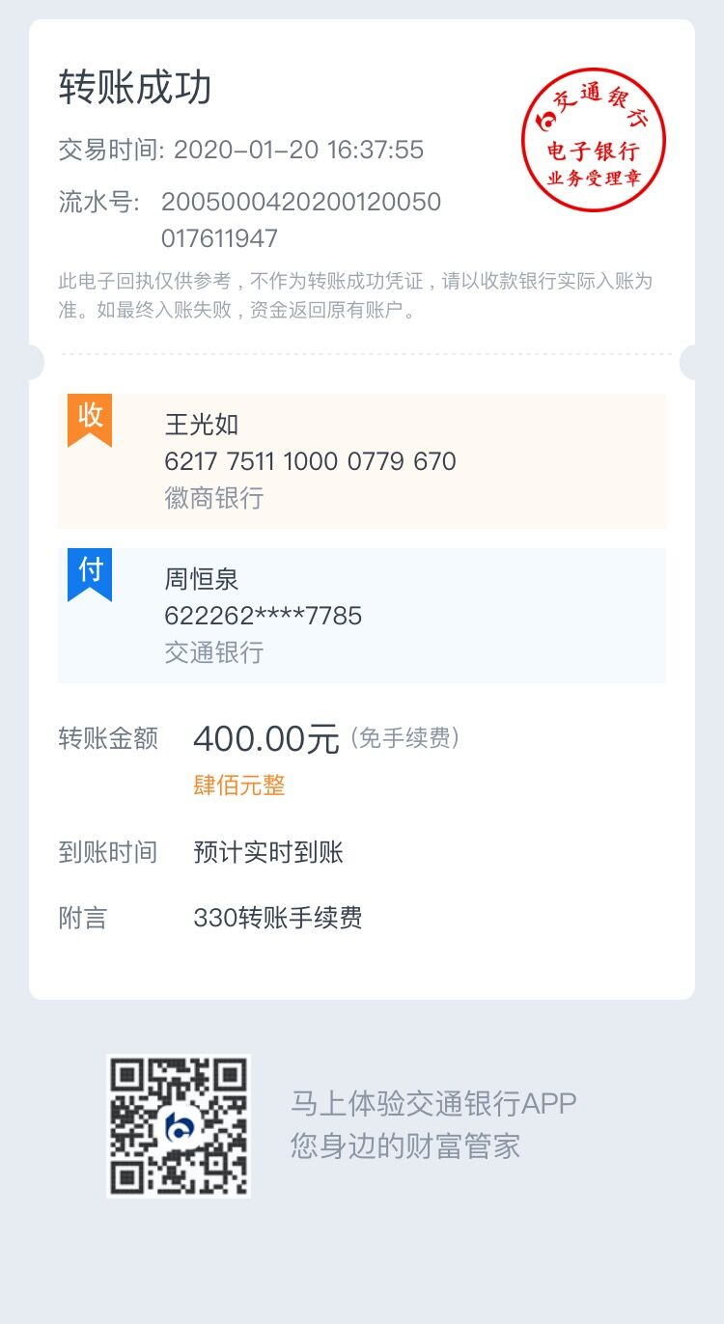
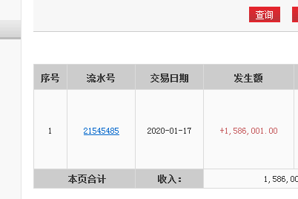

第三次
工程款支付证书
工程名称 |  | 330国道淳安临岐至临安湍口段改建工程（淳安段）交安施工第S04标段 |  |  |  |  | 建设单位 |  | 淳安县交通发展投资集团有限公司 |  |  |  | ERP编号 |  | 9922 | 档案编号
合同金额 |  | 6,530,785.00 |  |  | 中标时间 | 2018-06-20 | 已提供工程资料 |  | 中标通知书、合同、项目投资协议、交工证书 |  |  |  | 保存地址 |  |  | 责任单位 |  | 第六大区浙江省
决算金额 |  | 6,251,672.00 |  |  | 决算时间 |  | 项目部印章 |  |  |  |  |  | 施工人 |  | 周恒泉 | 区域责任人 | 何昌宝 | 省办负责人 | 周恒泉
序号 | 经营填写 |  |  |  |  | 工程填写 | 经营填写 |  |  | 财务填写 | 经营、工程、质安填写 |  | 区域负责人 |  | 申请部门填写财务核对 |  |  | 本次支付 金额 | 剩余款项
 | 到款情况 |  |  |  |  |  | 暂列金 |  |  | 代缴税金 | 其他扣款 |  | 预留款 |  | 成本票
 | 日期 | 工程款金额 | 周转金金额 | 到款银行 | 到款账户 | 完成进度 | 比例 | 金额 | 备注 | 金额 | 金额 | 备注 | 金额 | 备注 | 供货单位 | 剩余合同额 | 成本票额
1 | 2019-01-29 | 1,623,875.00 |  | 330国道S04标项目部 | 1850 1012 0100 9000 4914 |  | 2.0% | 38,709.00 | 按进度款 | 36,962.00 | 500.00 | 2019.10.12外经证 |  |  | 南京天意公路材料有限公司 | 1,094,228.75 | 1,300,446.25 | 1,000,000.00
 | 2019-01-29 | 286,566.00 |  | 330国道S04标工资专户 | 1850 1012 0100 9000 4922 |  | 2.0% | -38,709.00 | 现金交纳 | -36,962.00 | -500.00 | 现金已交 |  |  | 淳安高杰公路工程有限公司 | 1,950,000.00 | 1,699,760.00 | 623,875.00
 | 2019-03-27 |  | 400,000.00 | 徽行太湖路支行 |  |  |  |  |  |  |  |  |  |  | 浙江银龙电力设备制造有限公司 |  | 575,417.00 | 579,862.00
 | 2019-05-20 |  | 179,862.00 |  |  |  |  |  |  |  |  |  |  |  | 淳安县交通工程试验检测中心有限公司 |  | 90,000.00
 | 2019-09-29 |  |  |  |  |  |  |  |  |  |  |  |  |  | 民工工资 |  |  | 286,566.00
2 | 2019-09-29 | 1,019,670.00 |  |  |  |  | 2.0% | 20,393.40 | 按进度款 | 19,412.00
 | 2019-09-30 |  |  |  |  |  |  | -20,394.14 | 现金交纳 | -19,412.00
 | 2019-09-30 |  |  | 淳安农商行千岛湖支行宏山分理处 | 201000190926103 |  |  |  |  |  |  |  |  |  | 淳安高杰公路工程有限公司 | 1,326,125.00 |  | 875,885.00
 | 2019-09-30 |  |  | 淳安县农村信用合作联社营业部 | 201000038877650 |  |  |  |  |  |  |  |  |  | 淳安县交通工程试验检测中心有限公司 | 90,000.00 |  | 90,000.00
 | 2019-09-30 |  | -53,821.00 | 周恒泉交行宁波鄞州支行 | 6222625180000397785
3 | 2020-01-17 | 1,586,001.00 |  | 330国道S04标项目部 | 1850 1012 0100 9000 4914 |  | 2.0% | 31,720.02 | 按进度款 | 32,813.00 | 400.00 | 转账费 |  |  | 南京天意公路材料有限公司-护栏 开户行：江苏溧水农村商业银行群力支行 账号：3201 2407 0120 1000 0298 85 | 1,094,328.75 | 1,300,346.25 | 300,000.00
 |  |  | -526,041.00 | 周恒泉交行宁波鄞州支行 | 6222 6251 8000 0390 000 |  |  | -31,720.02 | 现金交纳 | -32,813.00 | -400.00 | 税金和转账费已转王光如账户 |  |  | 淳安高杰公路工程有限公司-机械租赁 开户行：淳安农商银行千岛湖支行宏山分处理 账号：2010 0019 0926 103 |  | 379,760.00 | 129,560.00
 |  |  |  |  |  |  |  |  |  |  |  |  |  |  | 淳安高杰公路工程有限公司-劳务 开户行：淳安农商银行千岛湖支行宏山分处理 账号：2010 0019 0926 103 |  |  | 543,434.00
 |  |  |  |  |  |  |  |  |  |  |  |  |  |  | 周恒泉-零星材料款退回 开户行：交行宁波鄞州支行 账号：6222 6251 8000 0390 000 |  |  | 86,930.00
4 | 2021-07-05 | 1,373,991.00 |  | 1752 5719 0682 | 中国银行合肥蜀山支行 |  | 2.0% | 34,211.02 | 全部管理费 | 18,476.78 | 500.00 | 2021/6/22外经证 |  |  | 淳安县千媒广告工作室-安全物资 开户行：农行淳安支行 账号：0752 0104 0026 639 |  |  | 70,000.00
 |  |  |  |  |  |  |  |  | 滞纳金 | 126.20 | 500.00 | 转账费 |  |  | 南京天意公路材料有限公司-护栏 开户行：江苏溧水农村商业银行群力支行 账号：3201 2407 0120 1000 0298 85 |  |  | 323,466.33
 |  |  |  |  |  |  |  |  |  |  |  |  |  |  | 浙江兄弟路标涂料有限公司-涂料 开户行：湖州银行长兴支行 账号：8000 0163 2000 173 |  |  | 230,175.00
 |  |  |  |  |  |  |  |  |  |  |  |  |  |  | 周恒泉-垫付材料款 开户行：交行宁波鄞州支行 账号：6222 6251 8000 0397 785 |  |  | 500,000.00
 |  |  |  |  |  |  |  |  |  |  |  |  |  |  | 周恒泉-退异地预缴税金 开户行：交行宁波鄞州支行 账号：6222 6251 8000 0397 785 |  |  | 71,526.56

合计 |  | 5,890,103.00 | - | - | - | - | - | 34210.28 | - | 18602.98 | 1000 | - | 0 | - | - | 5554682.50 | 5345729.50 | 5711279.89 | 125009.85
本次结算、支付明细 |  | 应支付金额 |  |  | 1195167.89 |  | 本次支付金额 |  |  |  |  | 小写 | 1,195,167.89
 |  | 已支付金额 |  |  | 0.00 |  |  |  |  |  |  | 大写 | 壹佰伍拾捌万陆仟零壹元整
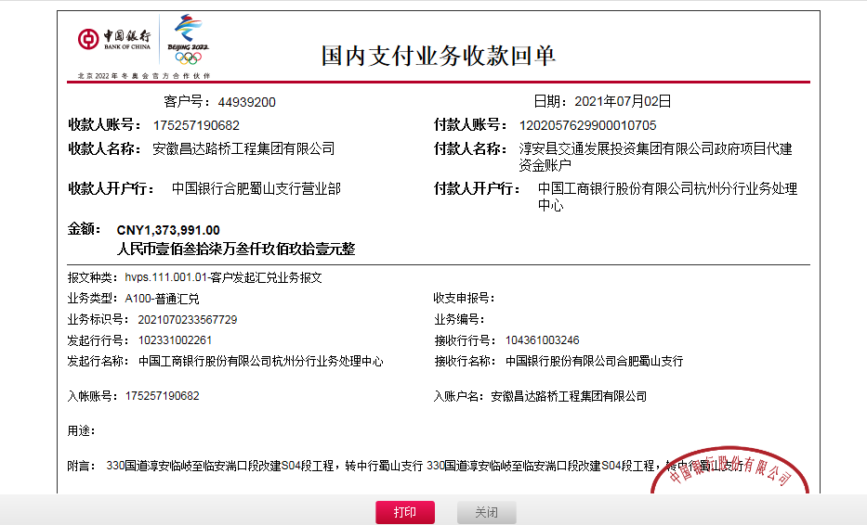

 |  |  |  |  |  |  |  | 361,569.00 | 125,033.44
 |  |  |  |  |  |  |  |  | 34,211.02
 |  |  |  |  |  |  |  |  | 130,615.70

